셀서식1
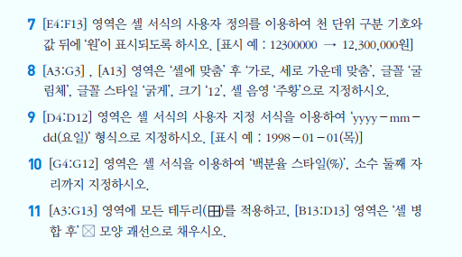
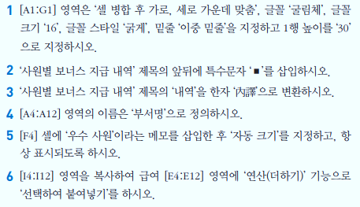
사원별 보너스 지급 내역

부서 | 성명 | 직책 | 입사일 | 급여 | 보너스 | 보너스비율 | 수당
영업부 | 이재능 | 부장 | 1989-01-01 | 3600000 | 2300000 | 0.14067278287 | 1000000
영업부 | 전천우 | 과장 | 1999-05-04 | 3000000 | 1850000 | 0.11314984709 | 700000
영업부 | 윤미윤 | 대리 | 2010-01-01 | 2400000 | 1450000 | 0.088685015291 | 500000
인사부 | 여민홍 | 부장 | 2000-01-05 | 3800000 | 2400000 | 0.14678899083 | 1000000
인사부 | 성일화 | 과장 | 2001-04-08 | 2800000 | 1750000 | 0.10703363914 | 700000
인사부 | 김선호 | 대리 | 2010-04-01 | 2100000 | 1300000 | 0.079510703364 | 500000
생산부 | 임상희 | 부장 | 2000-12-01 | 3500000 | 2250000 | 0.1376146789 | 1000000
생산부 | 고한숙 | 과장 | 2004-11-04 | 2900000 | 1800000 | 0.11009174312 | 700000
생산부 | 김회식 | 대리 | 2010-05-01 | 2000000 | 1250000 | 0.076452599388 | 500000
합계 |  |  |  | 26100000 | 16350000

셀서식3
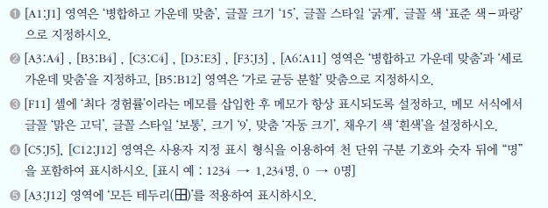
학교 폭력 피해 경험
 |  |  |  |  |  |  |  |  | (단위 : %)
구분 | 항목 | 전체 | 성별 |  | 학교별
 |  |  | 남성 | 여성 | 중학교 | 고등학교 | 인문계 | 실업계 | 무응답
조사 사례수 | 사례수 (명) | 1972 | 1495 | 477 | 635 | 815 | 250 | 565 | 522
경험 빈도 | 전혀 없다 | 91.7 | 92.1 | 90.6 | 88.5 | 93.7 | 93.2 | 94 | 92.5
 | 일 년에 1~2회 | 5.5 | 4.8 | 7.5 | 7.2 | 4.3 | 4.8 | 4.1 | 5.2
 | 한 달에 1~2회 | 1.6 | 1.7 | 1.3 | 2.8 | 1.1 | 1.2 | 1.1 | 0.8
 | 일주일에 1~2회 | 0.4 | 0.4 | 0.2 | 0.5 | 0.1 | 0 | 0.2 | 0.6
 | 주 3회 이상 | 0.9 | 1 | 0.4 | 0.9 | 0.7 | 0.8 | 0.7 | 1
 | 경험율 | 8.3 | 7.9 | 9.4 | 11.5 | 6.3 | 6.8 | 6 | 7.5
경험 사례수 | 사례수 (명) | 163 | 118 | 45 | 73 | 51 | 17 | 34 | 39

